様式一覧
資料 ７
「大阪市立磯路小学校ほか２校給食・配送・配膳等 業務委託長期継続(概算契約)（その２）」 提案書に係る様式

様式１ 提案書等提出届

様式２ 提案書表紙（正本）

様式３ 提案書表紙（副本）

様式４～様式６ 事業実施運営に関する提案書

様式７～様式１０ 調理従事体制等に関する提案書

様式１１ 調理工程に関する提案書

様式１２ 事故発生時の対応に関する提案書

様式11別紙（作業動線図）
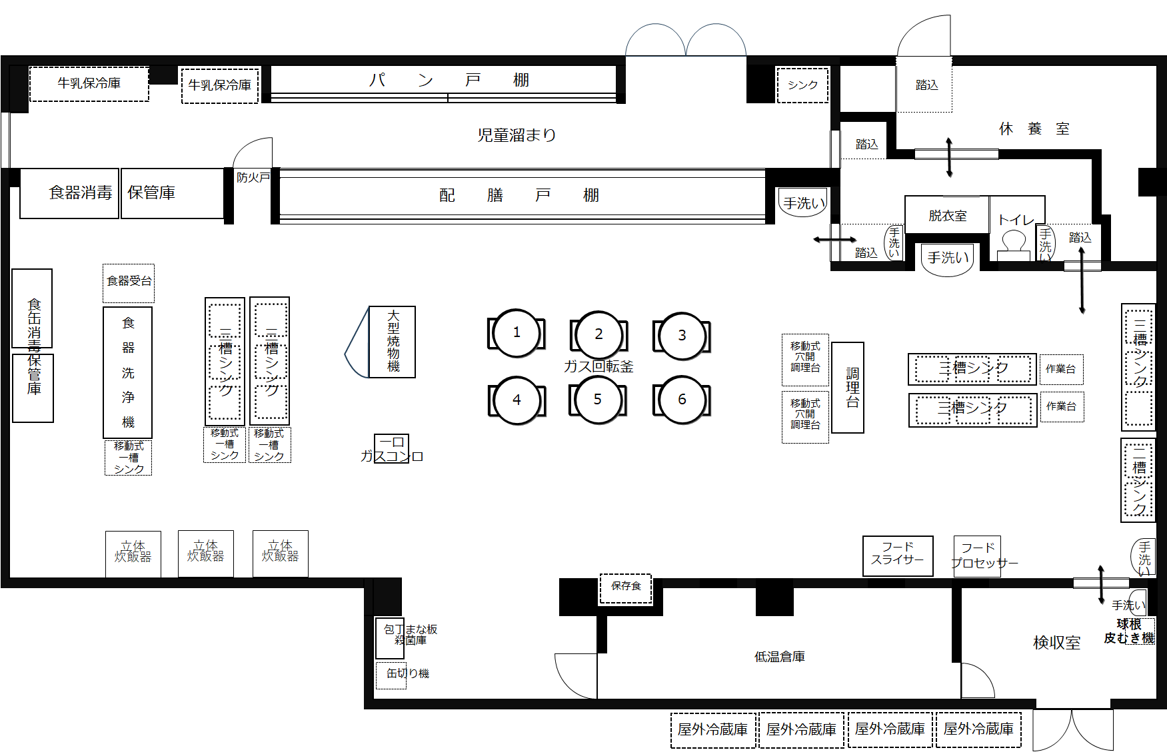
 | 様式11別紙
作業動線図 | 【献立名】
 | 食材 | 色線

 | 【献立名】
 | 食材 | 色線

※作業台は適宜書き込んでください
 | 【献立名】
 | 食材 | 色線

 | 【献立名】
 | 食材 | 色線

 | 【献立名】
 | 食材 | 色線

